상품제안서
로지텍 무선 키보드 마우스 콤보 MK270R | 상품코드: F14402

 |  |  |  |  |  |  | 02-412-0044 | www.easy1.co.kr
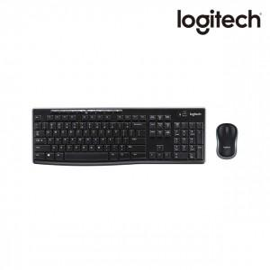

【상세/제작정보】 | .

【인쇄/포장옵션】 | 레이저, 개별인쇄 / 포장지포장

【공급단가】 | 수량 | 30~ | 50~ | 100~ | 300~ | 500~
*VAT별도 | 단가 | 43,420원 | 42,750원 | 41,750원 | 40,080원 | 38,410원

【상품 URL】 | http://www.easy1.co.kr/src/goods_detail.php?gdno=14402

